Blad1
 | Epicenterstrategi - programområden

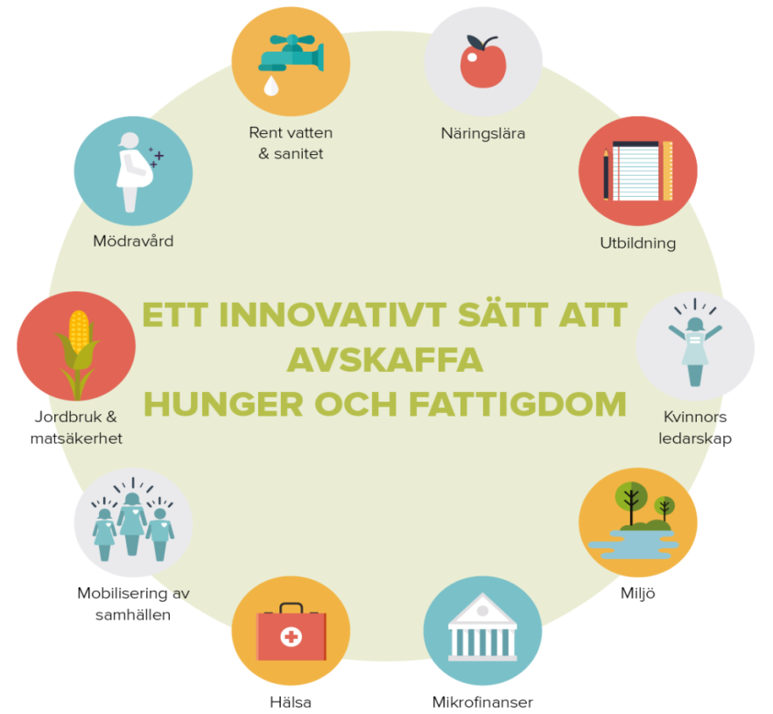

Grundpelare i utbildningen
1. Kvinnor utbildas till beslutsfattare, samhällsledare och entreprenörer på samma villkor som män
2. Människorna själva skapar och samlas kring en vision om en framtid fri från hunger och fattigdom och vad
som krävs för att nå dit. Därefter sätter de konkreta mål och gör personliga åtaganden för att nå målen.
3. Engagera samhällen och lokala beslutsfattare och myndigheter. Därför utbildas människor i de
demokratiska rättigheter de har så att de kan utkräva ansvar och bli stärkta i sin medborgarroll.

Självförsörjning - kriterier
• Invånarna vid epicentret tar egna initiativ och är självgående i arbetet med att avskaffa sin hunger.
• Ledarskapet i epicentret är demokratiskt valt effektivt, jämställt och kompetent.
• Kvinnor är stärkta och har både självförtroende och kompetens.
• Samhällscentret är färdigbyggt.
• Det finns tillgång till grundläggande resurser (utbildning, matsäkerhet, hälsa, vatten och sanitet).
• Det finns en officiellt certifierad och självförsörjande mikrokreditbank.
• Det finns tillräckligt med inkomster för att täcka utgifter och för att säkerställa fortsatt tillväxt

